10. OG
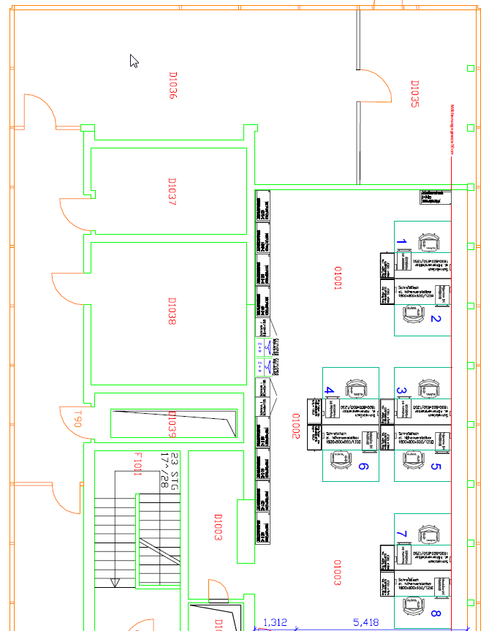
10. OG
 |  |  | Belegung | Kapazität

1001
 |  | AP1 Gellrich | 8 | 8
 |  |  |  |  | Nüchter
 |  | AP2 Runge |  |  | Pimentel
 |  |  |  |  | Miladinov
 | AP3 Klapproth | AP4 Wack |  |  | Labs (SPM)
 |  |  |  |  | Eyüboglu
 | AP5 Neunzig | AP6 Schenk |  |  | Pink
 |  |  |  |  | Schwerdt
 |  | AP7 Wilkesmann |  |  | Türksay

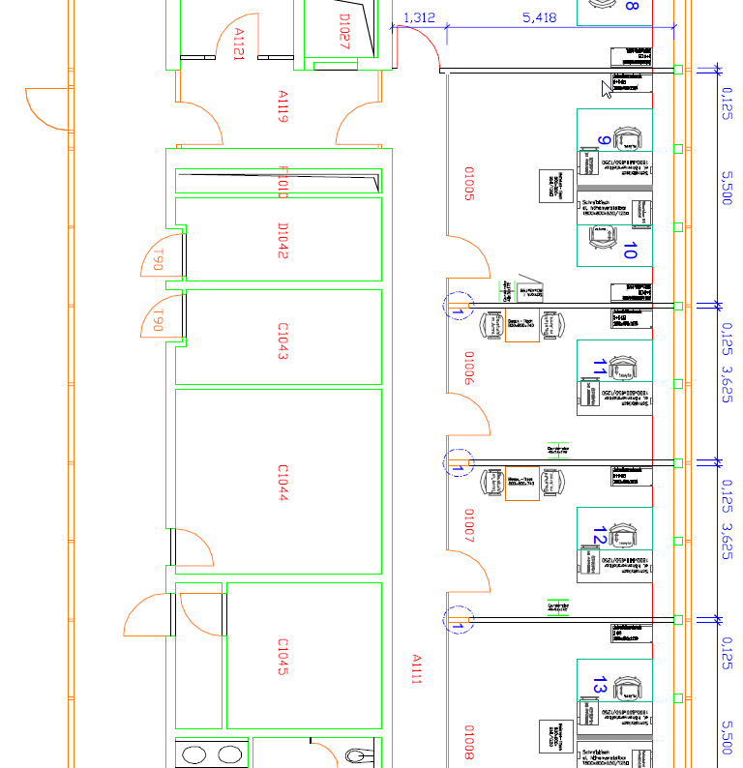
 |  | AP8 Konze

1006
 |  | AP9 Hirsch | 3 | 3
 | AP10 Vaske
 |  | AP11 Kalaoun
1007

 |  | AP12 Schellen | 1 | 1

1008
 |  | AP13 Saghian | 1 | 1

1009
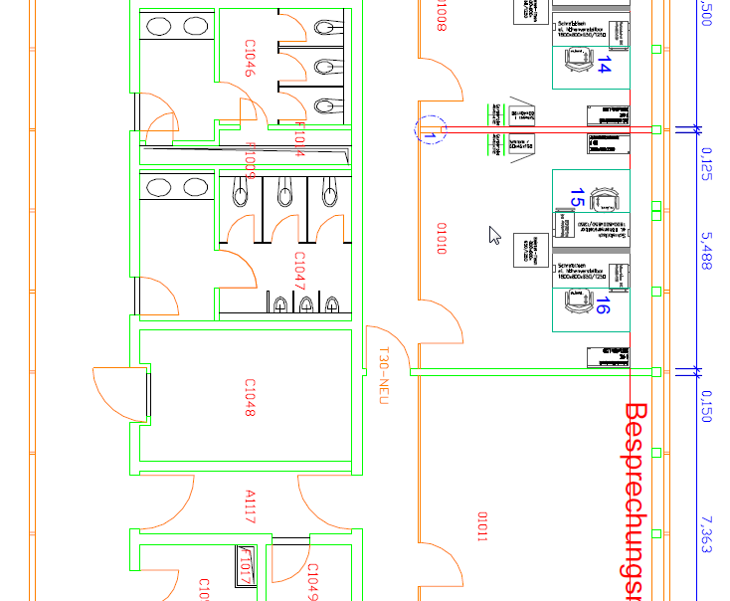
 |  | AP14 Schönduve | 3 | 3
 | AP15 Strebel
 |  | AP16 Mannan

1011
 |  | AP17 Hülsbusch | 3 | 3
 | AP18 Gottlebe
 |  | AP19 Schmitz

mit Medien-
technik
1012

10. OG
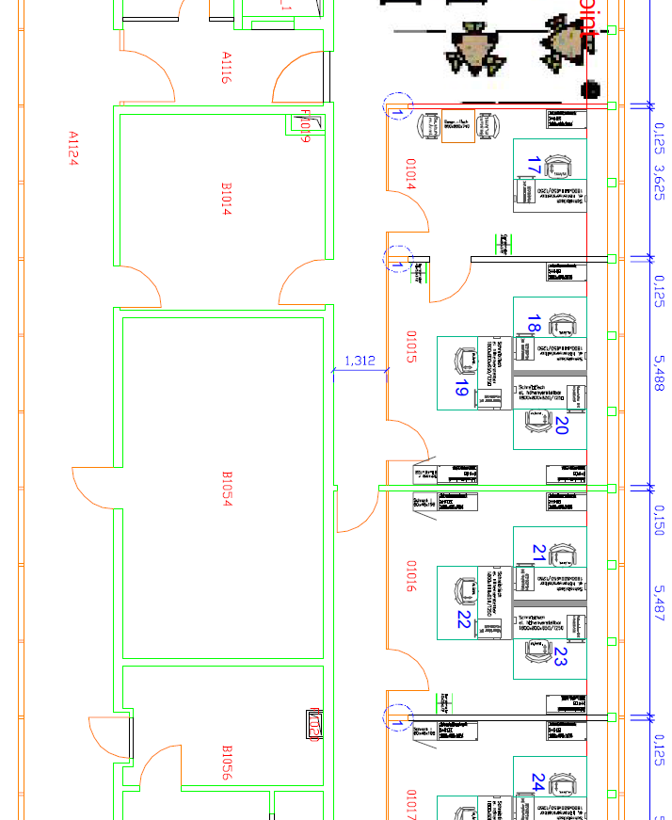
Meetingpoint
1014

1016
 |  | AP20 Burkhardt | 1 | 1

1017
 |  | AP21 Vennmann | 3 | 3
 | AP22 Baumert
 |  | AP23 Knabben-Palmen

1019
 |  | AP24 Schulz | 2 | 2

 |  | AP25 Hoffmann

1020
 |  | AP26 Viejo | 2 | 2
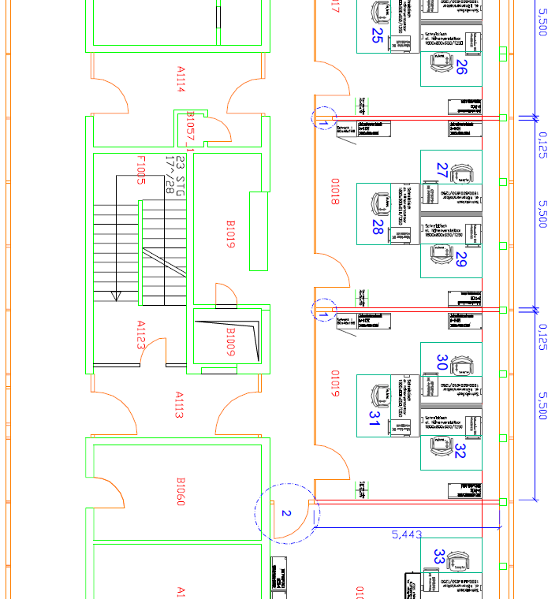
 |  | AP27 Junkes

1022
 |  | AP28 Ponzlet | 2 | 2

 |  | AP29 Dahlhoff |  |  | Dahlhoff provisorisch bis Büro in 8. Etage frei
 |  |  |  |  | dann NN (SPM)
1023
 |  | AP30 Kamp | 3 | 3
 | AP31
 |  | AP32 Nies |  |  | Nies, Perlitius und Weinrich provisorisch bis Büro bei ROE frei

1024
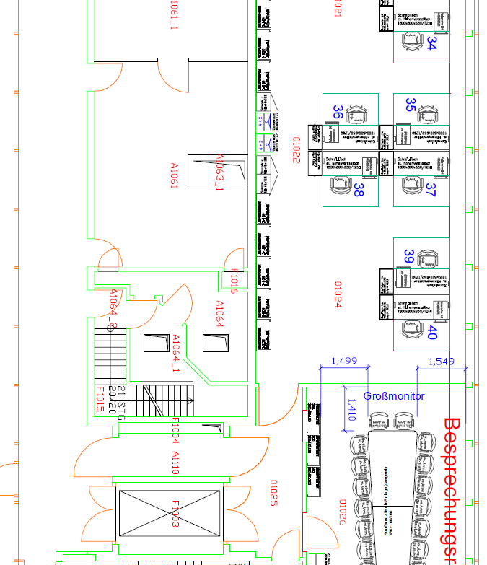
 |  | AP33 Rau | 9 | 8

 |  | AP34 Kruse

 | AP35 Pertitius | AP36 Meyer

 | AP37 Weinrich | AP38 Kranig |  |  | Winkelhoch (SPM)
 |  |  |  |  | Rieger
 |  | AP39 Forstmann |  |  | Wernsdorff
 | Pretzewowski |  |  |  | Becker | Wittkowski, Schiffer sind auf 8. Etage
 |  | AP39 Kohl |  |  | Wendtland

1029
 |  | Gesamtkapazität |  | 40
 |  | Belegung |  | 41
 |  | frei |  | -1

Gesamtbereich Construction nur vorübergehend -> zieht aus
Offen auch: Unterbringung der ca. 20 Aks etc

